Présentation SpF
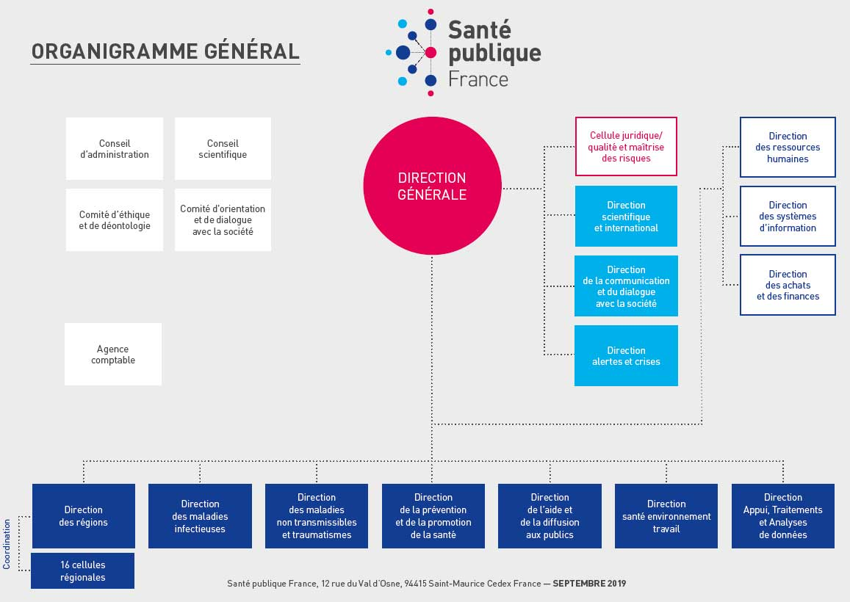

Fiche d’identité de l’organisme | L'Agence nationale de santé publique, aussi connue sous le nom de Santé publique France, est un établissement public à caractère administratif français, placé sous la tutelle du ministère chargé de la santé. Santé publique France assure une observation et une surveillance épidémiologique qui lui sert à connaître et à approfondir sa connaissance de l’état de santé de la population afin de mettre en place les politiques de santé les plus adaptées aux besoins, aux problèmes de santé voire pour faire face aux situations sanitaires exceptionnelles. Santé publique France réalise, en permanence, une veille sanitaire pour identifier le plus précocement possible les risques sanitaires qui menacent la santé de la population. Elle participe à la lutte contre les inégalités de santé en mettant en place des stratégies de promotion et de prévention de la santé. Elle innove en mettant en place des expérimentations sur l’ensemble des territoires. L'ensemble des missions de Santé publique France s’inscrit dans l’axe 1 de la Stratégie Nationale de Santé 2018-2022 « mettre en place une politique de promotion de la santé, incluant la prévention, dans tous les milieux ». https://www.santepubliquefrance.fr/a-propos/notre-organisation/nos-objectifs-notre-programme-de-travail
Nom, statut et missions de l’organisme | Santé publique France
Service responsable des statistiques publiques au sein de l’organisme | Direction Appui Traitements et Analyses de données (DATA)
Coordonnée de contact | Yann Le Strat (yann.lestrat@santepubliquefrance.fr) Tel : 01.41.79.69.43

Organigramme | https://www.santepubliquefrance.fr/a-propos/notre-organisation/une-organisation-au-service-des-programmes
Détermination des orientations en matière de statistique | Existe-t-il une charte encadrant la production statistique, ou un comité scientifique intervenant dans La validation ou les orientations statistiques ? - Organisation d’une concertation régulière avec les utilisateurs pour prendre en compte leurs besoins ? - Programme de travail annuel diffusé au sein du Cnis ? Actuellement non - Participation aux commissions du Cnis ? Actuellement non
Relations avec le Service statistique public SSP : Services statistiques ministériels (SSM) + Insee | Collaboration et concertation régulière avec le SSP ? Si oui, lesquelles ?
Diffusion des produits statistiques | - Supports spécialisés pour la diffusion des statistiques ? Plateforme Géodes : https://geodes.santepubliquefrance.fr/#c=home Etalab : https://www.data.gouv.fr/fr/ Site internet de l'agence : https://www.santepubliquefrance.fr/ '- Modalités de la politique éditoriale ? XXXXX '- Diffusion d’un calendrier indicatif de publications ? XXXXX

Présentation MDO
Présentation générale des Maladies à Déclaration Obligatoire

En 2021, 36 maladies sont à déclaration obligatoire (MDO). Parmi elles, 34 sont des maladies infectieuses et 2 sont non-infectieuses (mésothéliomes et saturnisme chez les enfants mineurs).

On distingue 2 groupes de MDO :
* 32 maladies qui nécessitent à la fois une intervention urgente locale, nationale ou internationale et une surveillance pour la conduite et l'évaluation des politiques publiques au sens des catégories de la catégorie 1 et 2 de l'article L 3113-1 du code de la santé publique ,
* 4 maladies pour lesquelles seule une surveillance est nécessaire au sens de la catégorie 2 de l'article L3113-1 du code la santé publique. Il s'agit de l'infection par le VIH quel que soit le stade, de l'hépatite B aiguë, du tétanos et des mésothéliomes.

L'inscription ou le retrait d'une maladie sur la liste des MDO se fait sur décision du ministre chargé de la Santé par décret pris après avis du Haut conseil de la santé publique (HCSP). Selon le groupe de MDO, ce décret modifie l'article D3113-6 ou l'article D 3113-7 du CSP. Un arrêté du ministre chargé de la santé fixe pour chaque MDO les données individuelles cliniques, biologiques et sociodémographiques transmises à l'autorité sanitaire après avis de la Cnil.

https://www.santepubliquefrance.fr/maladies-a-declaration-obligatoire/liste-des-maladies-a-declaration-obligatoire

Le nombre de cas déclarés en 2020 est le suivant (ordre décroissant)
Nombre de cas déclarés en 2020
Tuberculose | 4606
Infection par le VIH | 2796
Dengue | 1357
Légionellose | 1329
TIAC | 1010
Hépatite aiguë A | 411
Listériose | 334
Rougeole | 240
Infection invasive à méningocoque | 219
Maladie de Creutfeldt-Jakob | 91
Tularémie | 80
Fièvres typhoïdes et paratyphoïdes | 73
Encéphalite à tiques | 46
Infection aiguë symptomatique par le virus de l'hépatite B | 34
Brucellose | 21
Diphtérie | 18
Paludisme d'importation dans les DOM | 17
Chikungunya | 16
Botulisme | 11
Paludisme autochtone | 4
Zika | 4
Tétanos | 3
Fièvre jaune | 1
Schistomiase | 1
Charbon | 0
Choléra | 0
Fièvres hémorragiques africaines | 0
Orthopoxvirose dont la variole | 0
Peste | 0
Polyomyélite | 0
Rage | 0
Rubéole | 0
Typhus exanthématique | 0
West Nile | 0

